테스트 케이스별 결과 화면
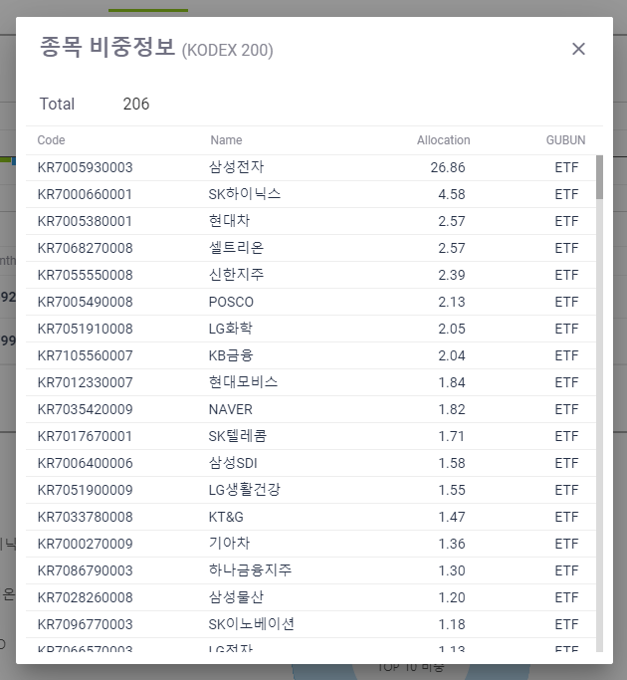
ETP 플랫폼 구축 |  |  |  | 단위테스트 결과서
단위테스트 ID | UT-ETP-OP-03-01 | 단위테스트명 | ETP 분석정보 Popup
업무구분 | ETP | 작성자 | 최병국

1. 자산추가 팝업창이 조회되는지 확인한다.
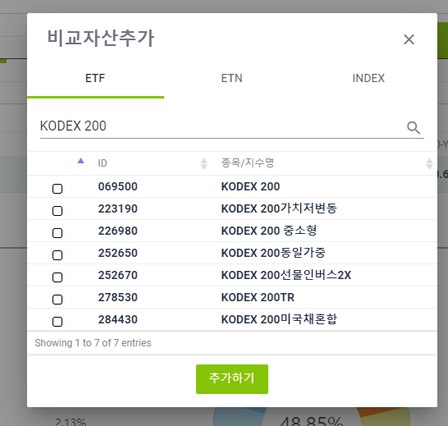

2. 자산 선택 후 추가시 자산이 추가되는지 확인한다.
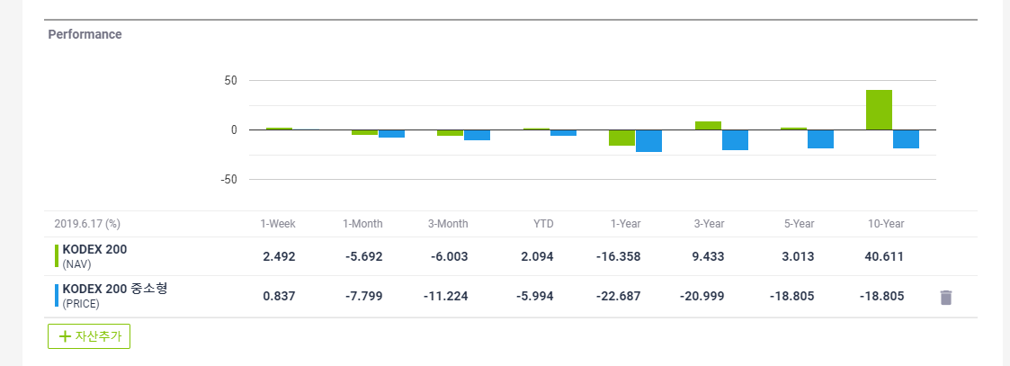
3. TOP 10 비중정보의 View All 팝업창이 조회되는지 확인한다.

